2. Detalle costos
LISTA AMPLIADA DE GASTOS: con esta lista puede orientarse para identificar los costos asociados al proyecto.
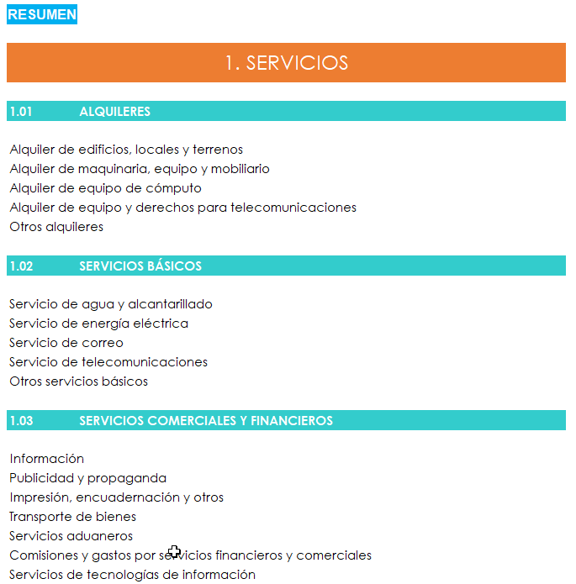
Elaborado a partir del documento “CLASIFICADOR POR OBJETO DEL GASTO DEL SECTOR PÚBLICO” de 2018, del Ministerio de Hacienda. CLIC AQUÍ.

DESCRIPCIÓN DE LAS CUENTAS

1. SERVICIOS

1.01 | ALQUILERES

Alquiler de edificios, locales y terrenos por periodos fijos y ocasionales, para uso de oficinas, habitaciones para empleados, bodegas, estacionamientos públicos y privados, terrenos y locales diversos. Considera además, las obligaciones derivadas de los contratos de arrendamiento de espacios para todo tipo de eventos o sitios como fincas y otros.

Alquiler de todo tipo de maquinaria, equipo y mobiliario necesario para realizar las actividades de la institución. Considera además el servicio de operación de los equipos, si así lo consigna el contrato de alquiler. Incluye el alquiler de vehículos, así como el pago de kilometraje, el cual corresponde a las sumas que se reconocen a aquellos funcionarios que utilizan el vehículo de su propiedad en la ejecución de sus funciones, según el marco legal vigente.

Alquiler de equipo de cómputo.

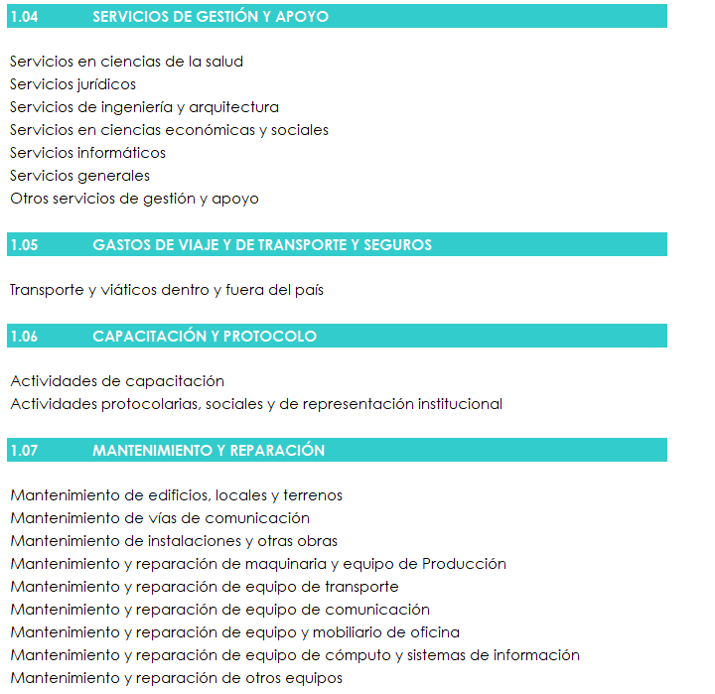
Alquiler de equipo y derechos para telecomunicaciones, tales como alquiler de canales digitales, alquiler de líneas directas, redes inalámbricas, equipo para telecomunicaciones, entre otros.

1.02 | SERVICIOS BÁSICOS

Servicio de agua y alcantarillado, de energía eléctrica, de correo, de telecomunicaciones, Internet y otros servicios similares.

Otros servicios básicos, por ejemplo los servicios que brindan las municipalidades o el sector privado como recolección de desechos sólidos, aseo de vías y sitios públicos, alumbrado público y otros.

1.03 | SERVICIOS COMERCIALES Y FINANCIEROS

Servicios de Información para efecto de dar a conocer asuntos de carácter oficial, de tipo administrativo, campañas de carácter culturales, educativas, científicas o técnicas. Incluye la publicación de avisos, edictos, acuerdos, reglamentos, decretos, leyes, la preparación de guiones, documentales y similares, transmitidos a través de medios de comunicación masiva, escritos, radiales, audiovisuales o cualquier otro medio. La característica de este gasto es la de mantener informada a la ciudadanía en general.

Publicidad y propaganda, tales como anuncios, cuñas, avisos, patrocinios, preparación de guiones y documentales de carácter comercial, y otros, los cuales llegan a la ciudadanía a través de los medios de comunicación masiva, escritos, radiales, audiovisuales o cualquier otro medio, que tienen como fin atraer a posibles compradores, espectadores y usuarios o bien resaltar la imagen institucional. Se incluyen los contratos relacionados con publicidad y propaganda institucional que suministren artículos con fines publicitarios tales como: revistas, libretas, agendas, llaveros, lapiceros entre otros.

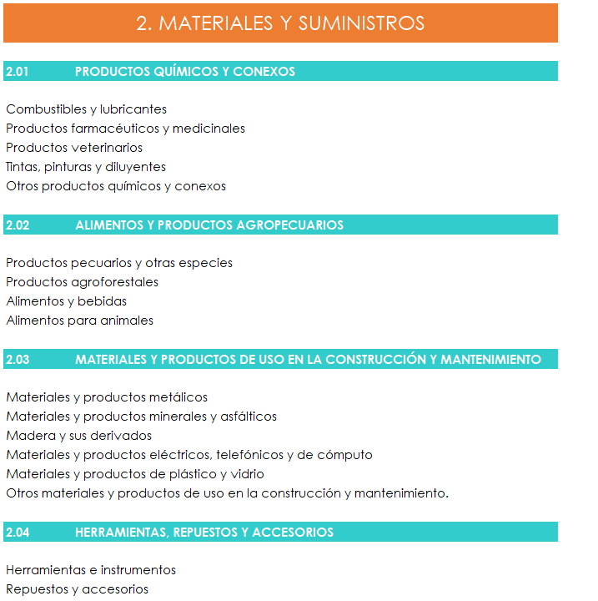
Impresión, encuadernación, fotocopiado, encuadernación y reproducción de revistas, libros, periódicos, comprobantes, títulos valores, especies fiscales y papelería en general utilizada en la operación propia de las instituciones.

Transporte de bienes, sea objetos y animales, hacia el exterior, desde el exterior o dentro del territorio nacional. Comprende además el servicio de remolque. Se excluyen las sumas que se destinan al transporte o flete del equipo, el mobiliario o la maquinaria que adquiere la Institución, las cuales van en el GRUPO 5 “BIENES DURADEROS”.

Servicios aduaneros relacionados con las importaciones y exportaciones de mercancías tales como bodegaje, almacenaje, desalmacenaje y otros.

Comisiones y gastos por servicios financieros y comerciales, por ejemplo cobranzas, servicios de recaudación de impuestos, cobro de cuotas a la seguridad social, cobros de servicios públicos, pagos diversos y otras transacciones mercantiles, cuyo cálculo usualmente se basa en un porcentaje de las cantidades monetarias implicadas en la operación. Incluye las comisiones por: administración de fideicomisos, la venta de planes de ahorro y préstamo, venta de seguros, aperturas de cartas de crédito, transferencias bancarias, servicios por la utilización de plataformas electrónicas de transacciones, entre otras.

Servicios de tecnologías de información: considera el pago de los servicios de carácter virtual tales como acceso a información especializada, cuya obtención se realiza a través de medios informáticos, telemáticos y/o electrónicos, como por ejemplo: pruebas en línea, Master Lex. También incluye todos los servicios en la nube como por ejemplo la administración de información, accesos, almacenamientos, servicios que garanticen la continuidad, el resguardo y la seguridad de la información, y toda clase de servicios referentes a nuevas herramientas tecnológicas de este tipo. Incluye el certificado de firma digital.

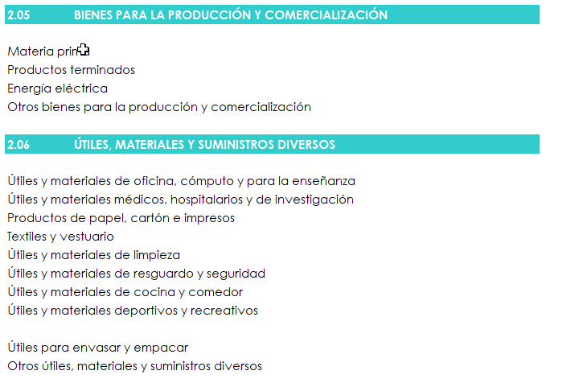
No incluye la adquisición o el desarrollo de sistemas informáticos; así como las adiciones a los sistemas existentes o la adquisición de licencias informáticas de diversa índole que se clasifican en la cuenta 5.

1.04 | SERVICIOS DE GESTIÓN Y APOYO

Gastos de servicios profesionales, técnicos y misceláneos, con personas físicas o jurídicas, tanto nacionales como extranjeras para realizar trabajos específicos en diversos campos. La prestación de estos servicios no implica la existencia de relación laboral, por cuanto corresponde a contratos administrativos.

Se incluyen en este grupo los conceptos de consultorías y honorarios que comprenden la contratación transitoria para la prestación de servicios técnicos, profesionales y otros. También incluye, todas aquellas otras contrataciones con características similares aun cuando no sean de carácter ocasional, pero que tienen en común la inexistencia de relación laboral, como es la contratación de servicios con sociedades anónimas laborales y aquellas que brindan servicios generales.

Comprende los estudios de factibilidad así como el pago de honorarios a profesionales y técnicos de diferentes áreas por la participación en procesos de mediación, conciliación o arbitraje siempre y cuando la erogación, no sea producto de una sentencia judicial (costas).
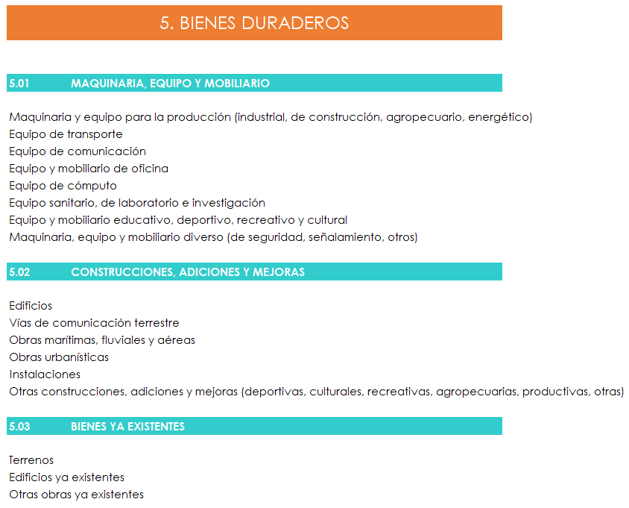
Servicios en ciencias de la salud: servicios profesionales y técnicos para realizar trabajos en el campo de la salud como por ejemplo: medicina, farmacia, laboratorio, veterinaria, entre otros, así como los servicios de permisos de funcionamiento.

Servicios jurídicos: servicios profesionales y técnicos para elaborar trabajos en el campo de la abogacía y el notariado.

Servicios de ingeniería y arquitectura: servicios profesionales y técnicos para realizar trabajos en los diferentes campos de la arquitectura y la ingeniería tales como la ingeniería civil, ambiental, agronomía, eléctrica, forestal, química, mecánica, industrial, etc.

Incluye los gastos de diseño y/o elaboración de planos de obras públicas, cuando se contratan de forma independiente del ejecutor de la obra. En caso de que la contratación incluya el diseño y la construcción de la obra, los gastos van en el GRUPO 5 “BIENES DURADEROS”. La supervisión de la construcción de obras públicas también va en el GRUPO 5 “BIENES DURADEROS”.

Servicios en ciencias económicas y sociales: servicios profesionales y técnicos para la elaboración de trabajos en las áreas de contaduría, economía, administración, finanzas, sociología, psicología y las demás áreas de las ciencias económicas y sociales.

Servicios informáticos: servicios profesionales o técnicos que se contratan para la elaboración de planes, diseños, diagnósticos y estudios diversos en el campo de la informática.

Incluye además la contratación del desarrollo de páginas WEB y desarrollos informáticos de menor complejidad; caso contario entran en el GRUPO 5 “BIENES DURADEROS”. La adquisición, el desarrollo de sistemas informáticos y adiciones a los sistemas existentes, entra en el GRUPO 5.

Servicios generales: servicios misceláneos contratados, tales como servicios de vigilancia, de aseo y limpieza, de confección, de lavandería y otros servicios de naturaleza manual.

1.05 | GASTOS DE VIAJE Y DE TRANSPORTE Y SEGUROS

Transporte dentro y fuera del país
Viáticos dentro del país (hospedaje, alimentación y otros gastos menores relacionados).
Seguros: pagos de primas de seguros de daños y de seguros personales. Incluye los reaseguros y otras obligaciones por contratos de seguros. Se excluyen los seguros de aquel equipo, mobiliario o maquinaria que se compre, ya que se consideran gastos asociados con la compra, y por lo tanto, va en el GRUPO 5 “BIENES DURADEROS”.

1.06 | CAPACITACIÓN Y PROTOCOLO

Actividades de capacitación y aprendizaje tales como seminarios, charlas, congresos, simposios, cursos, talleres y similares. En este concepto se incluyen las contrataciones de manera integral o bien por separado, por ejemplo: instructores y personal de apoyo; salas de instrucción, maquinaria, equipo y mobiliario; útiles, materiales y suministros como cartapacios, afiches, flores, placas, pergaminos, así como la alimentación y hospedaje que se brinda a los participantes de los eventos.

Se incluyen todos los gastos de viaje y de transporte de los participantes en actividades de capacitación, tales como: visas, impuestos de salida y otros similares.

Se incluyen cuotas que la institución debe cancelar a la entidad organizadora, para que funcionarios públicos o quienes la legislación autorice, participen en congresos, seminarios, talleres, simposios, cursos, charlas y similares.

Actividades protocolarias, sociales y de representación institucional: pago de los servicios, útiles, materiales y suministros diversos, que se contraten de manera integral o adquieran en forma separada, necesarios para efectuar celebraciones y cualquier otra atención que se brinde a funcionarios o personas ajenas a la entidad, tales como recepciones oficiales, conmemoraciones, agasajos, exposiciones, entre otros. Así como aquellos gastos para la atención oficial de personas ajenas a la institución.

1.07 | MANTENIMIENTO Y REPARACIÓN

Los trabajos contratados que comprendan una adición o mejora de las obras, maquinaria o equipo, propiedad de la institución, de modo que aumenten su eficiencia o prolonguen su vida útil, se deben clasificar en el GRUPO 5 “BIENES DURADEROS”.

Mantenimiento de edificios, locales y terrenos: mantenimiento preventivo y habitual de terrenos, oficinas, bodegas, locales diversos, museos, hospitales y similares, por ejemplo: ascensores, pintura del inmueble, reparaciones y remodelaciones menores en techos, paredes y pisos. Se incluye el mantenimiento y reparación de las conexiones internas de sistemas eléctricos, telefónicos y/o de cómputo, así como los sistemas de seguridad de los edificios, entre otros.

Mantenimiento de vías de comunicación: caminos y carreteras, puentes, vías férreas, muelles, pistas de aterrizaje y otras vías de comunicación, entre otras.

Mantenimiento de instalaciones y otras obras, ejemplo: de infraestructura eléctrica, de telecomunicaciones, acueductos, de riego, de alcantarillado pluvial y sanitario, oleoductos y depósitos, entre otras. También incluye el mantenimiento de monumentos, pinturas y esculturas declaradas patrimonio cultural o aquellos cuyo mantenimiento esté a cargo de las instituciones del Estado.

Mantenimiento y reparación de maquinaria y equipo de producción, para labores agrícolas, equipo industrial, equipos de pavimentación, equipo de imprenta, incubadoras, equipo de fumigación, equipo de riego, calderas, generadores, compactadores de suelo, para asfaltado, entre otros.

Mantenimiento y reparación de equipo de transporte, tracción y elevación, tales como automóviles, buses, camiones, equipo ferroviario, grúas, aeronaves, embarcaciones, motocicletas, cuadraciclos, bicicletas y cualquier otro equipo de naturaleza similar.

Mantenimiento y reparación de equipo de comunicación, tales como centrales telefónicas, antenas, transmisores, receptores, teléfonos, faxes, equipo de radio, video filmador, equipo de cine, plataformas de interconectividad y comunicación, entre otros.

Mantenimiento y reparación de equipo y mobiliario de oficina, como máquinas de escribir, archivadores, aires acondicionados, fotocopiadoras, escritorios, sillas, entre otros.

Mantenimiento y reparación de equipo de cómputo y sistemas de información, tanto la parte física como en el conjunto de programas en funcionamiento, sus equipos auxiliares y otros.

Mantenimiento y reparación de otros equipos, por ejemplo: equipo y mobiliario médico, hospitalario, de laboratorio, de investigación y protección ambiental, drones, entre otros.

2. MATERIALES Y SUMINISTROS

2.01 | PRODUCTOS QUÍMICOS Y CONEXOS

Combustibles, productos farmacéuticos, medicinales y veterinarios, tintas, pinturas y diluyentes, abonos y fertilizantes, insecticidas, fungicidas y similares, entre otros.

2.02 | ALIMENTOS Y PRODUCTOS AGROPECUARIOS

Para el consumo de personas y animales, así como los productos pecuarios y agroforestales que en alguna medida se han sometido a un proceso de elaboración o semielaboración.

Productos pecuarios y otras especies cuyo uso no está dirigido a la reproducción, comercialización o trabajo y que se destinan a la investigación u otros usos.

Productos agroforestales: semillas, almácigo de todo tipo y plantas en general, que se utilizan con fines de investigación, reforestación y otros.

Alimentos y bebidas para el consumo humano. Incluye los gastos de comida y otros servicios de restaurante, reuniones de trabajo y otras actividades de carácter laboral, pacientes de los centros hospitalarios, comedores estudiantiles, albergues infantiles, internos de los centros penitenciarios y otros. No contempla la alimentación para actividades de capacitación, protocolarias o sociales la cual se debe imputar en el GRUPO 1 “SERVICIOS”.

Alimentos para animales: concentrados, mezclas para engorde y otros similares.

2.03 | MATERIALES Y PRODUCTOS DE USO EN LA CONSTRUCCIÓN Y MANTENIMIENTO

Materiales y productos metálicos, como hierro, acero, aluminio, cobre, zinc, bronce y otros, por ejemplo: lingotes, varillas, alambres, hojalatas, cerraduras, candados, entre otros.

Materiales y productos minerales y asfálticos: barro, cemento y similares; mezclas asfálticas, cemento, cal y otros similares; piedra, arcilla y arena.

Madera y sus derivados: tablas, reglas, tablilla, madera prensada, puertas, ventanas y marcos, etc. No incluye el mobiliario elaborado con madera, el cual entra en el GRUPO 5 “BIENES DURADEROS”.

Materiales y productos eléctricos, telefónicos y de cómputo, por ejemplo: todo tipo de cable, bombillos, tubos, conectadores, uniones, cajas octogonales, toma corrientes, cajas telefónicas, memoria RAM, tarjetas para cómputo, abanicos internos de computadoras, entre otros.

Materiales y productos de plástico y vidrio para la construcción, mantenimiento y reparación, tales como: mangueras, recipientes, tubos y accesorios de tipo PVC, láminas, vidrios de seguridad, espejos, entre otros.

2.04 | HERRAMIENTAS, REPUESTOS Y ACCESORIOS

Herramientas e instrumentos para carpintería, mecánica, electricidad, artesanía, agricultura, instrumentos de investigación no médica, entre otras. Ejemplo: martillos, cepillos, palas, alicates, cintas métricas, tubos de ensayo, desatornillador, probetas, serruchos, entre otros. Los instrumentos médicos, hospitalarios y de investigación médica, se incluyen en el GRUPO 2 “MATERIALES Y SUMINISTROS”.

Repuestos y accesorios que se usan para el mantenimiento y reparación de maquinaria y equipo así como accesorios, por ejemplo: llantas, baterías, escobillas, espejos, parabrisas, racks, canastas, etc. Los repuestos y accesorios destinados al mantenimiento y reparación de los sistemas eléctricos, telefónicos y de cómputo entran en el GRUPO 2 “MATERIALES Y SUMINISTROS”.

2.05 | BIENES PARA LA PRODUCCIÓN Y COMERCIALIZACIÓN

Materiales, suministros, artículos terminados y otros activos, que se adquieren exclusivamente para utilizarlos como materia prima en el proceso productivo, o para la comercialización.

2.06 | ÚTILES, MATERIALES Y SUMINISTROS DIVERSOS

Útiles y materiales de oficina, cómputo y para la enseñanza, tales como: bolígrafos, discos compactos, llaves mayas, token y otros artículos de respaldo magnético, kits de firma digital, lápices, engrapadoras, reglas, borradores, clips, perforadoras, tiza, cintas adhesivas, punteros, pizarras y artículos similares.

Útiles y materiales médicos, hospitalarios y de investigación que se utilizan en las actividades médico-quirúrgicas, de enfermería, farmacia, laboratorio e investigación en general, tales como agujas hipodérmicas, jeringas, material de sutura, guantes, catéter, reactivos y otros.

Productos de papel, cartón e impresos, como ejemplo: papel bond, papel periódico, sobres, papel para impresoras, cajas de cartón, papel engomado y adhesivo en sus diversas formas.

También comprende todo tipo de impresos ya sea en papel o en otro material, tales como: los productos de imprenta (formularios, folletos de cualquier índole, tarjetas, calendarios, partituras, periódicos y demás productos de las artes gráficas), discos compactos, entre otros. Incluye además los libros, revistas, textos de enseñanza y guías de estudio.

Textiles y vestuario: todo tipo de hilados, tejidos de fibras artificiales y naturales y prendas de vestir, incluye tanto la adquisición de los bienes terminados como los materiales para elaborarlos. Ejemplos: paraguas, uniformes, ropa de cama, cortinas, persianas, alfombras, colchones, cordeles, redes, calzado de vestir, bolsos y otros artículos similares.

Útiles y materiales de limpieza, tales como bolsas plásticas, escobas, cepillos de fibras naturales y sintéticas, ceras, desinfectantes, jabón de todo tipo, papel higiénico, desodorante ambiental y cualquier otro artículo o material similar.

Útiles y materiales de resguardo y seguridad de la ciudadanía, así como para la seguridad ocupacional. Por ejemplo: lentes de protección, orejeras, municiones, cascos, guantes, calzado, cartuchos, mascarillas, chalecos reflectivos, útiles de campaña y afines.

Útiles y materiales de cocina y comedor, por ejemplo: sartenes, artículos de cuchillería, saleros, coladores, vasos, picheles, platos y otros similares. Considera además, los utensilios desechables de papel, cartón y plástico.

Útiles y materiales deportivos y recreativos: raquetas, juegos educativos de mesa o didáctico, bolas, medallas, trofeos, juguetes, plastilina entre otros.

Útiles para envasar y empacar hechos de plástico, vidrio, cartón o cualquier otro material. Ejemplo, los utilizados para empacar medicamentos.

Otros útiles, materiales y suministros diversos: ofrendas florales, símbolos patrios, placas de reconocimiento, plantas ornamentales, entre otros.
5. BIENES DURADEROS

Comprende la compra, construcción, adición y mejora que agregan vida útil (demolición, señalización, demarcación, movimientos de tierras, entre otros) de bienes muebles e inmuebles, físicos o intangibles, nuevos o existentes. Incluye aquellos bienes de alto valor, sujetos a depreciación, con vida útil superior a un año.

Se excluye de este GRUPO 5 el mantenimiento normal de dichos bienes.

5.01 | MAQUINARIA, EQUIPO Y MOBILIARIO

Maquinaria y equipo para la producción, desglosado de la siguiente manera:

Maquinaria y equipo industrial: para transformar las materias primas o semimanufacturadas en productos acabados, como por ejemplo: prensas industriales, equipo de litografía, máquinas de coser y bloqueras.

Maquinaria y equipo de construcción: para la edificación de obras públicas, como vías de comunicación, edificios, instalaciones, obras urbanísticas y otras, tales como motos niveladoras, tractores, excavadoras, retroexcavadoras, equipo de pavimentación, compactadores de suelos y de asfalto, equipo para la colocación de concreto, entre otros.

Maquinaria y equipo agropecuario, por ejemplo: tractores agrícolas, cosechadoras, arados, equipo de salud animal, incubadoras, ordeñadoras, equipo de fumigación, equipo de riego y extractores.

Maquinaria y equipo para la producción y distribución de energía: turbinas, generadores, calderas, transformadores y equipos de control de distribución de energía, así como equipos dispensadores de energía.

Equipo de transporte, desglosado de la siguiente manera:

Equipo de transporte automotor: automóviles, camionetas, autobuses, motocicletas, cuadraciclos, vagonetas, camiones recolectores de basura y otros similares.

Equipo de transporte marítimo, fluvial y aéreo.

Equipo de tracción mecánica: para el transporte y/o movilización de algún objeto mediante la acción animal y/o humana, como por ejemplo, carretas, carretillas, bicicletas, sillas de ruedas, plataformas o carros de arrastre, remolques y otros similares.

Equipo de comunicación: telefónica, satelital, radial, audiovisual y otras, ya sea para el desempeño de las labores normales de la entidad, o para ser utilizados en labores de capacitación, vigilancia y seguridad o educación en general. Por ejemplo, centrales telefónicas, antenas, transmisores, receptores, teléfonos todo tipo, equipo de radio y comunicación, pantallas de televisión, cámaras de televisión, pantallas interactivas, videograbadoras, equipo de cine, equipos de sonido, equipos de video para seguridad, proyectores, video filmador, entre otros.

Equipo y mobiliario de oficina: fotocopiadoras simples, ventiladores, archivadores, mesas, sillas, sillones, escritorios, estantes, armarios, entre otros.

Equipo de cómputo: tanto de la parte física como el conjunto de programas que se adquieren con el mismo para su operación, incluyendo el sistema operativo y la suite ofimática. Ejemplos: procesadores, monitores, lectoras, impresoras, equipo multifuncional (escaneo, impresión, fotocopiado, etc.), entre otros.

Equipo sanitario, de laboratorio e investigación para las labores en centros de salud, laboratorios, centros de investigación y de protección ambiental, así como el mobiliario necesario para la instalación de ese equipo. Algunos ejemplos: microscopios, autoclaves, centrifugadoras, balanzas de precisión, telescopios, equipos de pruebas y experimentos, equipos de medición como amperímetros y teodolitos, entre otros. Se incluye aquel equipo y mobiliario médico quirúrgico, como equipos para cirugías, equipos para exámenes y diagnósticos de enfermedades y para su tratamiento.

Equipo y mobiliario educativo, deportivo, recreativo y cultural, como sillas, pupitres, estantes y vitrinas para las bibliotecas, museos, salas de exposición, de conferencias, instrumentos musicales.

Maquinaria, equipo y mobiliario diverso: de ingeniería, arquitectura y dibujo técnico, de refrigeración (cámaras frigoríficas, congeladores, otros), doméstico (cocinas, hornos, mesas, sillas, electrodomésticos para comedores, juegos de dormitorio), entre otros.

Maquinaria, equipo y mobiliario de seguridad y resguardo para la protección de personas y bienes, como: armas de fuego, alarmas, cajas de seguridad, extintores y otros similares.

Maquinaria y equipo de señalamiento en toda clase de vías de comunicación (carreteras, vías férreas, puertos fluviales, marítimos y aéreos) tales como: equipo para señalización, luces de señalamiento y semáforos.

Otro equipo diverso: Comprende la adquisición de otros equipos no considerados anteriormente, como por ejemplo: equipo fotográfico, trípodes, lentes, lámparas, equipo de revelado, ampliadoras, drones para diverso uso, entre otros.

5.02 | CONSTRUCCIONES, ADICIONES Y MEJORAS

Cuando, como parte del contrato, se deban adquirir otros bienes y servicios o se deba incorporar el equipamiento necesario para el adecuado funcionamiento de la obra, este se debe considerar como parte del costo total. Incluye los gastos relativos a la supervisión de la construcción.

Edificios: construcción, adición o mejora de todo tipo de edificios, tales como oficinas, centros de enseñanza, viviendas, bodegas, museos, laboratorios y hospitales, entre otros. Además, comprende todos aquellos trabajos electromecánicos y electrónicos necesarios, como: las instalaciones eléctricas, telecomunicaciones, de seguridad y para cómputo.

Vías de comunicación terrestre: construcción, adición y mejoramiento por contrato, de toda clase de vías de comunicación terrestre como autopistas, carreteras, viaductos, calles, ciclovías y caminos. Comprende tareas constructivas de pavimentos, puentes, túneles, muros de contención, cunetas, aceras, cordón y caño, drenajes, alcantarillas, entre otros. Incluye las etapas iniciales de limpieza, desmonte y movimiento de tierras así como las obras complementarias tales como señalización, demarcación e iluminación.

Obras marítimas, fluviales y áreas: diques, muelles, marinas, rompeolas, obras de defensa y protección, pistas de aterrizaje y obras complementarias como la señalización, demarcación e iluminación, así como obras complementarias como áreas para maniobras de carga y descarga.

Obras urbanísticas: fraccionamiento o habilitación de un terreno para fines urbanos, mediante la construcción de calles y provisión de servicios de agua potable, electricidad, de alcantarillado, pluvial y sanitario, entre otros, que se lleva a cabo por contrato.

Instalaciones y obras para telecomunicaciones, electricidad, acueductos y alcantarillados pluvial y sanitario, oleoductos y depósitos, obras de riego, entre otros. Por ejemplo: túneles, líneas de transmisión por medio de cables, torres y redes de distribución de energía. obras para el abastecimiento de agua potable, canales y sifones, cunetas y tuberías que recogen las aguas de una población producto de las precipitaciones atmosféricas, plantas de tratamiento de aguas residuales.

Obras para actividades deportivas, culturales y recreativas: campos de fútbol, de béisbol, gimnasios, polideportivos, centros de juegos infantiles, conchas acústicas, campos de exposición, obras de embellecimiento y ornato, como plazas, parques, jardines, monumentos.

Obras para la producción agropecuaria, por ejemplo: albergues y crianza de animales, invernaderos para la protección de plantas.

Obras para la producción industrial de bienes, como por ejemplo: plantas procesadoras de productos provenientes de la agricultura, ganadería, pesca, entre otros.

Otras construcciones, adiciones y mejoras: otras construcciones, adiciones, mejoras, que se llevan a cabo por contrato no considerados en los anteriores conceptos, por ejemplo: obras para cercar y delimitar propiedades públicas; y obras para rellenos sanitarios, entre otros.

5.03 | BIENES YA EXISTENTES

Terrenos: además del valor del terreno, se incluye gastos de escritura, trazado de planos, comisiones y demoliciones.

Edificios ya existentes: compra de todo tipo de edificios para uso de oficinas, centros de enseñanza, viviendas, bodegas, hospitales, etc. Incluye aquellas obras que interesan por su valor histórico o arquitectónico.

5.04 | BIENES DURADEROS DIVERSOS

Ganado y otras especies de animales que se adquieren para trabajo o con fines de reproducción (semovientes).

Bienes intangibles: incluye adquisición, desarrollo, adiciones y mejoras de sistemas informáticos, y software especializado. También refiere a todo pago de derechos de autor, derechos de uso, explotación y adquisición, renovación y mantenimiento de licencias, la adquisición de patentes, o sea el derecho o privilegio de usar, fabricar o vender un producto durante cierto tiempo; depósitos telefónicos, depósitos de garantía, depósitos judiciales y los depósitos por importaciones temporales de equipo.

Otros bienes duraderos: no contemplados, incluye piezas y obras de colección.

[1] El clasificador por objeto del gasto es una herramienta de gestión financiera, utilizada en las diversas etapas del proceso presupuestario de las instituciones del sector público. Consiste en un conjunto de cuentas de gastos, ordenadas y agrupadas de acuerdo con la naturaleza del bien o servicio que se esté adquiriendo o la operación financiera que se esté efectuando.

